KDB산업은행
 |  |  |  |  | ㈜ 티 엔 유
 |  |  |  |  | 대 표 이 사 유 기 혁
 |  |  |  |  | 경기 성남시 분당구 판교역로 231
 |  |  |  |  | H스퀘어 S동 708호
 |  |  |  |  | Tel 031-789-3508~3509, Fax 031-789-3510

견 적 서

수 신 : | KDB산업은행 |  |  | 견 적 일 자 : | 2025-09-17
참 조 : | 손지훈 행원님 |  |  | 담 당 : | 민동춘 이사
사 업 명 : | 백업 일소산용 PTL 테이프 구매 |  |  | 연락처(TEL) : | 031-789-3508
 |  |  |  | 연락처(Mobile) : | 010-3337-5885
지원조건 : | 설치 및 기술지원 |  |  | E-mail : | dcmin@tnudata.com
결제조건 : | 귀 사과의 협의 조건 |  |  | 유지 보수 : | 검수후 1년 무상보증
납품조건 : | 발주 후 2주 이내
제안금액 : 일천일백오십오만원정 (￦11,550,000) (VAT포함)

Product | Description | 소비자 단가 | 수량 | 공급단가 | 공급가합계
1. LTO7 TAPE Media 구매 사업
MR-L7MQN-01 | Quantum Data Media, LTO Ultrium 7 (바코드라벨 및 납품, 장착 지원 포함) | 400,000 | 100 | 105,000 | 10,500,000

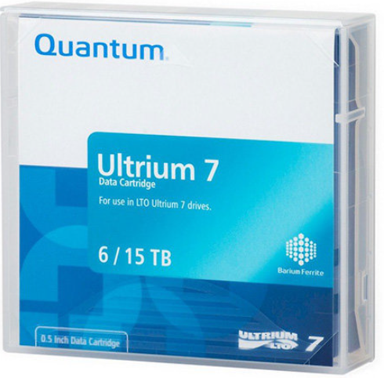
 | - 이 하 여 백 -

Sub Total (138식 기준) |  |  |  |  | 10,500,000

Grand Total (부가세 별도) |  |  |  | 10,500,000
Grand Total (부가세 포함) |  |  |  | 11,550,000

* Remarks | 1. 본 견적은 KDB산업은행 "LTO7 TAPE Media 구매 사업"에 대한 견적서 입니다.
 | 2. 본 제품에 대한 무상유지보수기간은 검수 후 1년 입니다.

